Estadísticas
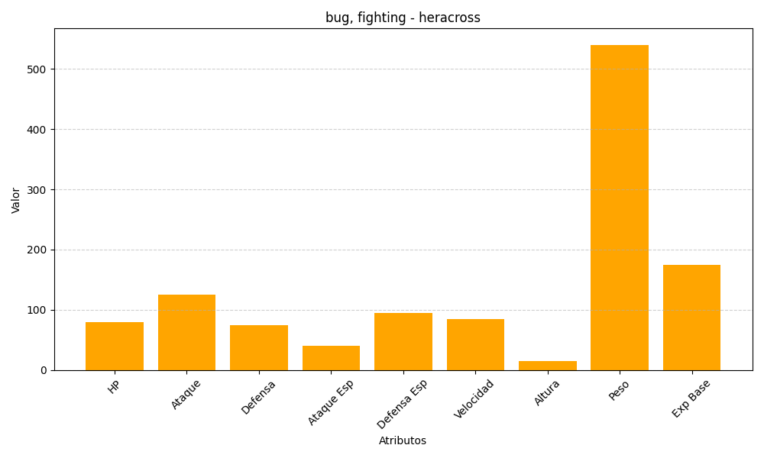
ID | Nombre | Tipo | HP | Ataque | Defensa | Ataque Especial | Defensa Especial | Velocidad | Altura | Peso | Experiencia Base
214 | heracross | bug, fighting | 80 | 125 | 75 | 40 | 95 | 85 | 15 | 540 | 175

